UI - 로딩화면
로딩 화면

 | 기준 화면비

 | 9:20:00

 | 세부 기획

 | 이름: | 로딩 화면
 | 용도: | 로딩 화면

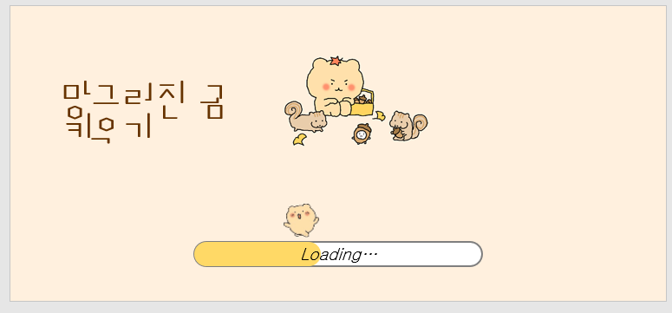
● | 시안
 |  |  |  |  | <색상 참고>

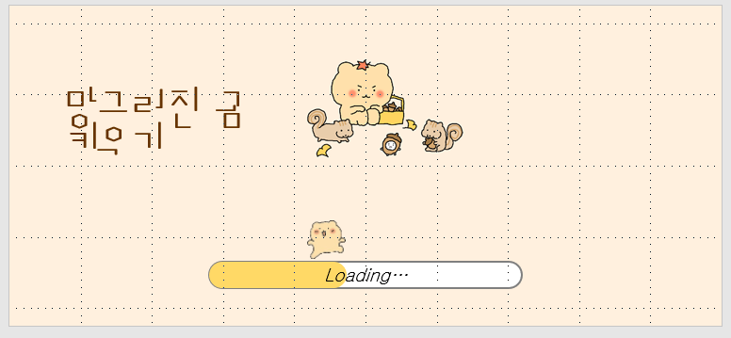
 |  |  |  |  | 타이틀

 |  |  |  |  | 타이틀 이미지

 |  |  |  |  | 로딩바 상단 이미지

 |  |  |  |  | 로딩바

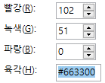
 | 이름 |  | 설명
 | 타이틀 |  | (망그러진 곰 키우기) 타이틀 표지. 폰트는 박스테이프 109 , 색상은
 | 타이틀 이미지 |  | ui 중앙에 위치 / 이미지 파일명 lo_1.jpg를 표시
 | 로딩바 상단 이미지 |  | 로딩바 게이지를 추종하는 gif 파일명 lo_2.gif
 | 로딩바 |  | 백그라운드 white 색상, 바 색상은 짙은 yellow
 | 파일 설명

 |  |  | lo_1.jpg | lo_2.gif

UI - 인게임
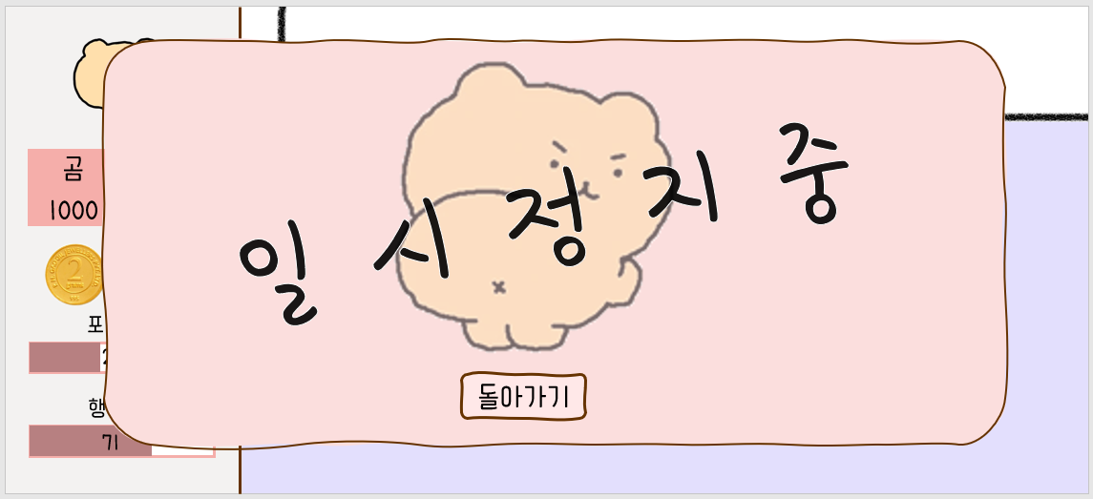
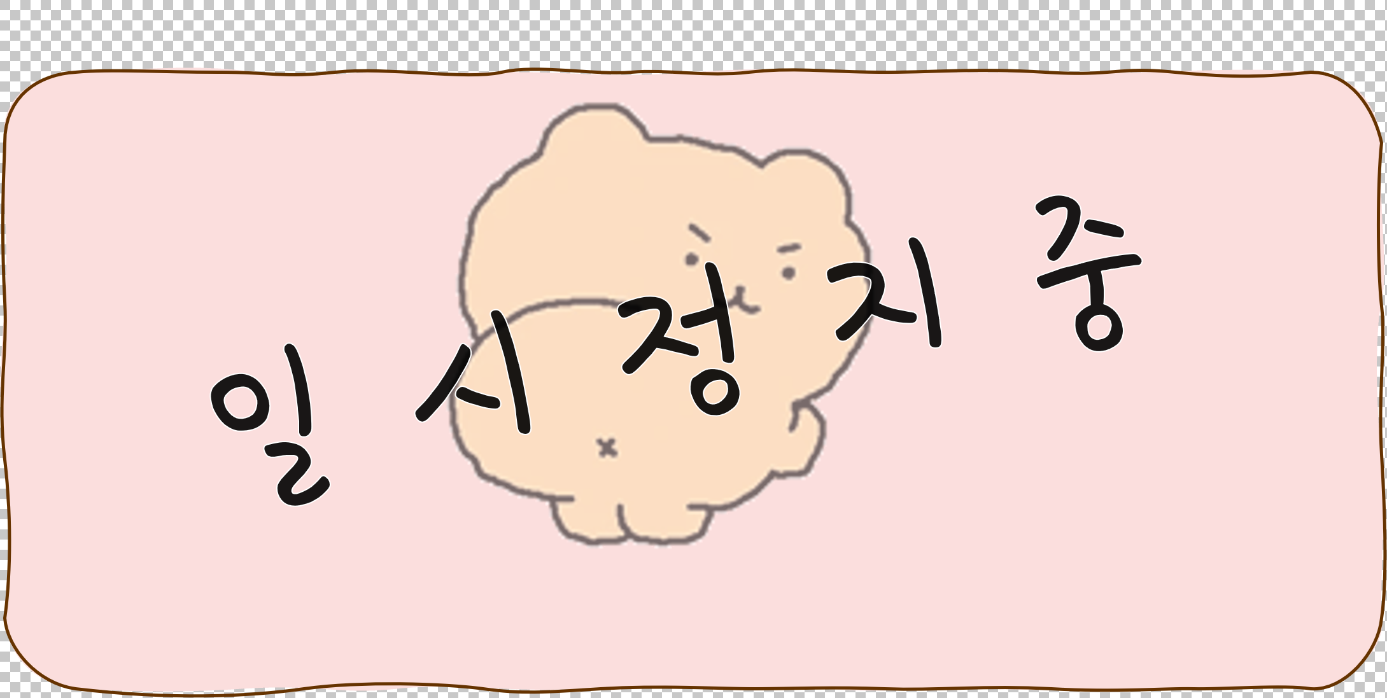
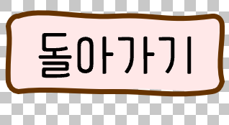
인게임

 | 기준 화면비

 | 9:20:00 |  | 사용 폰트 : 봉숭아 틴트 |  | 글씨 색 : black

 | 세부 기획

 | 이름: | 인게임
 | 용도: | 인게임

● | 시안

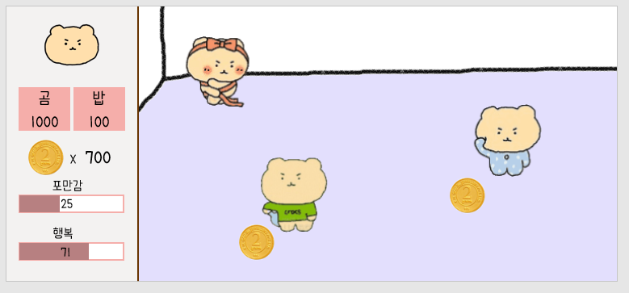

 | 이름 |  | 설명

 | 파일 설명

 |  |  |  |  |  | money.png
 |  |  | game_2.png | game_1.png

 | 알림창

● | 시안
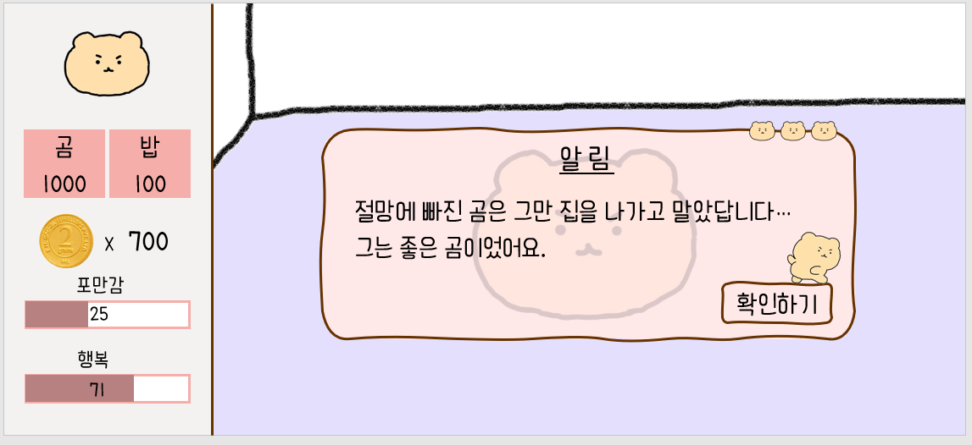

 | 이름 |  | 설명

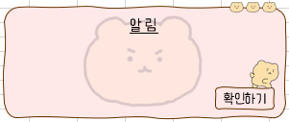
 | 기능 |  | 알림창 뜨면 게임 일시정지. 확인하면 속행
 | 폰트 |  | 봉숭아 틴트
 | 파일 설명

 | 게임 오버

● | 시안

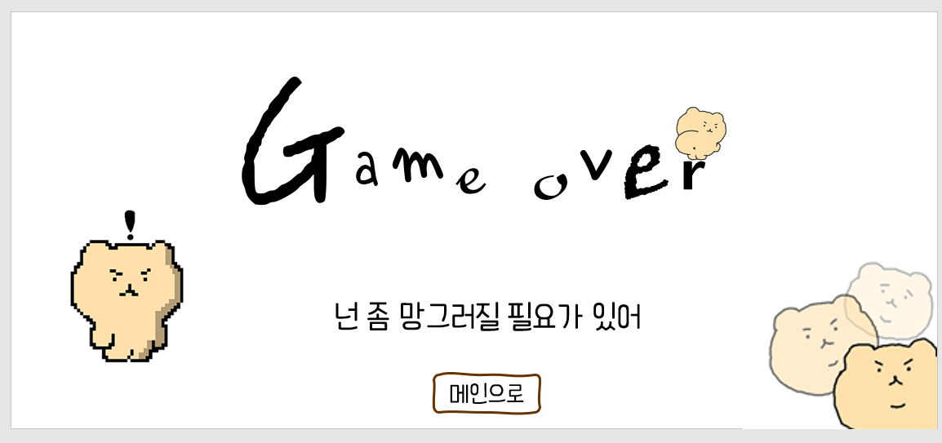

 | 이름 |  | 설명

 | 기능 |  | 메인으로 버튼 게임 오버 4초 이후 페이드 인 되며 활성화
 | 폰트 |  | 봉숭아 틴트
 | 파일 설명
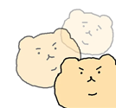

 | 게임 클리어

● | 시안

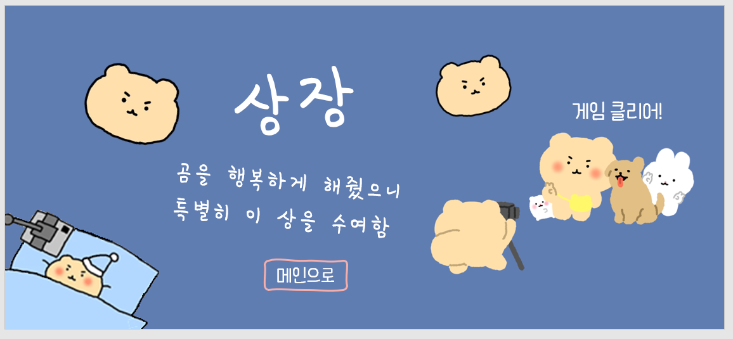

 | 이름 |  | 설명

 | 기능 |  | 메인으로 버튼 게임 오버 4초 이후 페이드 인 되며 활성화
 | 폰트 |  | 봉숭아 틴트
 | 파일 설명

메인으로

 | 일시 정지

